Estadísticas
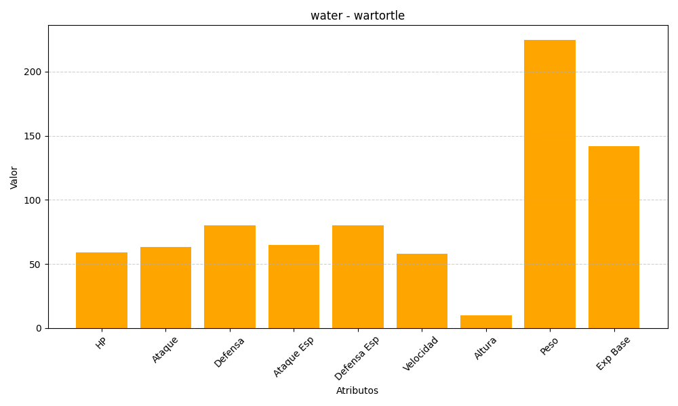
ID | Nombre | Tipo | HP | Ataque | Defensa | Ataque Especial | Defensa Especial | Velocidad | Altura | Peso | Experiencia Base
8 | wartortle | water | 59 | 63 | 80 | 65 | 80 | 58 | 10 | 225 | 142

